TestReport
 |  | TEST REPORT
 |  | Nama Project : TripKUY
 |  | Nama Fitur :
 |  | Nama Tester :
No | TEST SCENARIO/TEST STEPS | TEST CASE ID | TEST DATA | EXPECTED RESULT | ACTUAL RESULT | STATUS | DEFECT ID | SCREENSHOT
#0 | Dari dokumen RTM. Langkah-langkah pengujian untuk fitur mau dibuat | Dari dokumen RTM | Dari dokumen RTM | hasil yg diharapkan setelah dilakukan uji coba | hasil sebenarnya yg keluar setelah dilakukan uji coba | status dari hasil uji coba (passed or failed) | Jika Failed maka harus disebutkan ID
1 | User mengisi Gambar tempat wisata, deskripsi, lokasi dan catering dari tempat wisata | TC-01: Berhasil Tambah Tempat Pariwisata | Gambar Nama:Kampung Korea (Little Seoul Bandung) Deskripsi:Kalau belum kesampaian ketemu oppa di Korea Selatan, mampir saja ke Little Seoul Bandung sebagai pemanasan. Lokasinya gak jauh dari Stasiun Bandung dan berjarak sekitar 3-4 kilometer Lokasi: Jakarta Catering: 1. Daging rendang. 2. Sate ayam atau sate kambing. 3. Soto ayam atau soto betawi. 4. Mie goreng pakai cabe rawit. | Berhasil menambahkan tempat pariwisata | Data pariwisata berhasil ditambahkan | PASSED
2 | User tidak mengisi gambar | TC-02: Gagal Tambah Tempat Pariwisata | Gambar Nama:Kampung Korea (Little Seoul Bandung) Deskripsi:Kalau belum kesampaian ketemu oppa di Korea Selatan, mampir saja ke Little Seoul Bandung sebagai pemanasan. Lokasinya gak jauh dari Stasiun Bandung dan berjarak sekitar 3-4 kilometer Lokasi: Jakarta Catering: 1. Daging rendang. 2. Sate ayam atau sate kambing. 3. Soto ayam atau soto betawi. 4. Mie goreng pakai cabe rawit. | Gagal menambahkan tempat pariwisata karena tidak input gambar | Data gagal ditambahkan dan sistem menampilkan pesan error. | PASSED
3 | User tidak mengisi deksripsi | TC-03: Gagal Tambah Tempat Pariwisata | Gambar Nama:Kampung Korea (Little Seoul Bandung) Deskripsi:NA Lokasi: Jakarta Catering: 1. Daging rendang. 2. Sate ayam atau sate kambing. 3. Soto ayam atau soto betawi. 4. Mie goreng pakai cabe rawit. | Gagal menambahkan tempat pariwisata karena tidak input deskripsi | Data gagal ditambahkan dan sistem menampilkan pesan error. | PASSED
4 | User tidak mengisi nama | TC-04: Gagal Tambah Tempat Pariwisata | Gambar Nama:NA Deskripsi:Kalau belum kesampaian ketemu oppa di Korea Selatan, mampir saja ke Little Seoul Bandung sebagai pemanasan. Lokasinya gak jauh dari Stasiun Bandung dan berjarak sekitar 3-4 kilometer Lokasi: Jakarta Catering: 1. Daging rendang. 2. Sate ayam atau sate kambing. 3. Soto ayam atau soto betawi. 4. Mie goreng pakai cabe rawit. | Gagal menambahkan tempat pariwisata karena tidak input nama | Data gagal ditambahkan dan sistem menampilkan pesan error. | PASSED
5 | User tidak mengisi lokasi | TC-05: Gagal Tambah Tempat Pariwisata | Gambar Nama:Dusun Bambu Deskripsi:Kalau belum kesampaian ketemu oppa di Korea Selatan, mampir saja ke Little Seoul Bandung sebagai pemanasan. Lokasinya gak jauh dari Stasiun Bandung dan berjarak sekitar 3-4 kilometer Lokasi: NA Catering: 1. Daging rendang. 2. Sate ayam atau sate kambing. 3. Soto ayam atau soto betawi. 4. Mie goreng pakai cabe rawit. | Gagal menambahkan tempat pariwisata karena tidak input lokasi | Data gagal ditambahkan dan sistem menampilkan pesan error. | PASSED
6 | User tidak mengisi catering | TC-06: Gagal Tambah Tempat Pariwisata | Gambar Nama:Dusun Bambu Deskripsi:Kalau belum kesampaian ketemu oppa di Korea Selatan, mampir saja ke Little Seoul Bandung sebagai pemanasan. Lokasinya gak jauh dari Stasiun Bandung dan berjarak sekitar 3-4 kilometer Lokasi: Jakarta Catering: NA | Gagal menambahkan tempat pariwisata karena tidak input catering | Data gagal ditambahkan dan sistem menampilkan pesan error. | PASSED |  | 
7 | Mengedit gambar tempat wisata, deskripsi, lokasi dan catering dari tempat wisata yang sebelumnya telah di tambahkan dengan cara mengklik icon edit. | TC-07: Berhasil Edit Tempat Pariwisata | Gambar Nama:Dusun Bambu Deskripsi:Kalau belum kesampaian ketemu oppa di Korea Selatan, mampir saja ke Little Seoul Bandung sebagai pemanasan. Lokasinya gak jauh dari Stasiun Bandung dan berjarak sekitar 3-4 kilometer Lokasi: Jakarta Catering: 1. Daging rendang. 2. Sate ayam atau sate kambing. 3. Soto ayam atau soto betawi. 4. Mie goreng pakai cabe rawit | Berhasil update dan sistem menampilkan pesan succes | Data berhasil di update dan sistem menampilkan pesan succes. | PASSED |  | 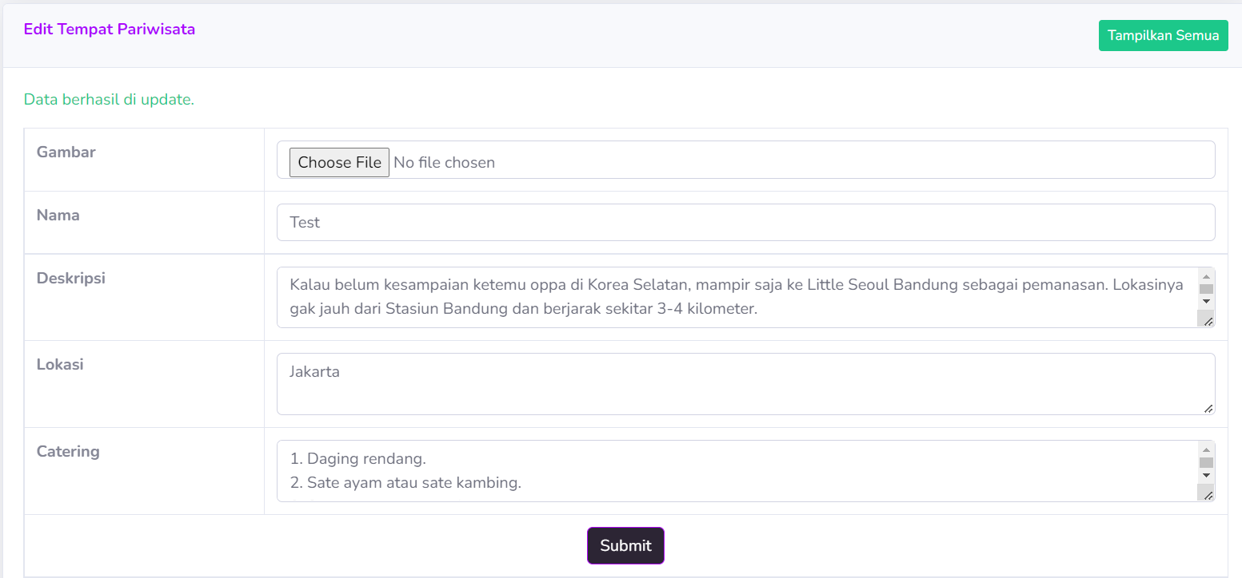
8 | User tidak mengisi gambar | TC-08: Gagal Edit Tempat Pariwisata | Gambar Nama:Dusun Bambu Deskripsi:Kalau belum kesampaian ketemu oppa di Korea Selatan, mampir saja ke Little Seoul Bandung sebagai pemanasan. Lokasinya gak jauh dari Stasiun Bandung dan berjarak sekitar 3-4 kilometer Lokasi: Jakarta Catering: 1. Daging rendang. 2. Sate ayam atau sate kambing. 3. Soto ayam atau soto betawi. 4. Mie goreng pakai cabe rawit. | Gagal mengedit tempat pariwisata karena tidak input gambar | Data gagal di update dan sistem menampilkan pesan error. | PASSED
9 | User tidak mengisi deskripsi saat mengedit tempat pariwisata | TC-09: Gagal Edit Tempat Pariwisata | Gambar Nama:Dusun Bambu Deskripsi:NA Lokasi: Jakarta Catering: 1. Daging rendang. 2. Sate ayam atau sate kambing. 3. Soto ayam atau soto betawi. 4. Mie goreng pakai cabe rawit | Gagal mengedit tempat pariwisata karena tidak input deskripsi | Data gagal di update dan sistem menampilkan pesan error. | PASSED
10 | User tidak mengisi nama saat mengedit tempat pariwisata | TC-10: Gagal Edit Tempat Pariwisata | Gambar Nama:NA Deskripsi:Kalau belum kesampaian ketemu oppa di Korea Selatan, mampir saja ke Little Seoul Bandung sebagai pemanasan. Lokasinya gak jauh dari Stasiun Bandung dan berjarak sekitar 3-4 kilometer Lokasi: Jakarta Catering: 1. Daging rendang. 2. Sate ayam atau sate kambing. 3. Soto ayam atau soto betawi. 4. Mie goreng pakai cabe rawit | Gagal mengedit tempat pariwisata karena tidak input nama | Data gagal di update dan sistem menampilkan pesan error. | PASSED
11 | User tidak mengisi lokasi saat mengedit tempat pariwisata | TC-11: Gagal Edit Tempat Pariwisata | Gambar Nama:Dusun Bambu Deskripsi:Kalau belum kesampaian ketemu oppa di Korea Selatan, mampir saja ke Little Seoul Bandung sebagai pemanasan. Lokasinya gak jauh dari Stasiun Bandung dan berjarak sekitar 3-4 kilometer Lokasi: NA Catering: 1. Daging rendang. 2. Sate ayam atau sate kambing. 3. Soto ayam atau soto betawi. 4. Mie goreng pakai cabe rawit | Gagal mengedit tempat pariwisata karena tidak input lokasi | Data gagal di update dan sistem menampilkan pesan error. | PASSED
12 | User tidak mengisi catering saat mengedit tempat pariwisata | TC-12: Gagal Edit Tempat Pariwisata | Gambar Nama:Dusun Bambu Deskripsi:Kalau belum kesampaian ketemu oppa di Korea Selatan, mampir saja ke Little Seoul Bandung sebagai pemanasan. Lokasinya gak jauh dari Stasiun Bandung dan berjarak sekitar 3-4 kilometer Lokasi: Jakarta Catering: NA | Gagal mengedit tempat pariwisata karena tidak input catering | Data gagal di update dan sistem menampilkan pesan error. | PASSED
13 | Mengisi Gambar tempat wisata, deskripsi, lokasi dan catering dari tempat wisata | TC-13: Berhasil Tambah Tempat Pariwisata + Bug | Gambar Nama:Dusun Bambu Deskripsi:Kalau belum kesampaian ketemu oppa di Korea Selatan, mampir saja ke Little Seoul Bandung sebagai pemanasan. Lokasinya gak jauh dari Stasiun Bandung dan berjarak sekitar 3-4 kilometer Lokasi: Jakarta Catering: 1. Daging rendang. 2. Sate ayam atau sate kambing. 3. Soto ayam atau soto betawi. 4. Mie goreng pakai cabe rawit | Berhasil menambahkan tempat pariwista secara berurutan | Data berhasil ditambahkan tetapi data langsung tertambah sebagai urutan ke 13 seharusnya urutan ke 3 karena baru ada 2 data pada sistem | FAILED | DEFECT-01 | 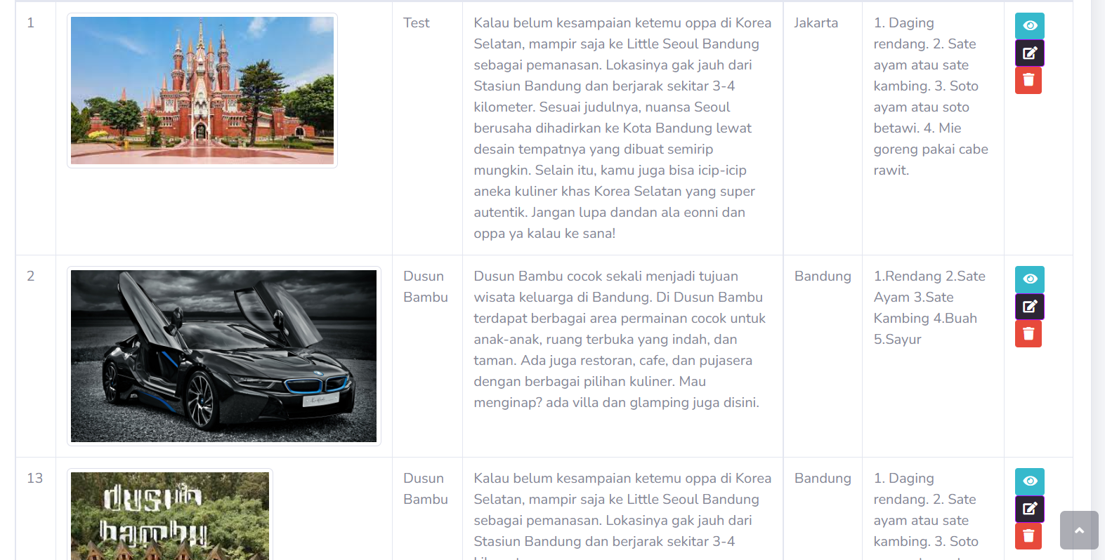
14 | Menghapus tempat wisata yang sebelumnya telah ditambahkan dengan mengklik icon hapus. | TC- 14 Berhasil Hapus Tempat Pariwisata | Gambar Nama:Dusun Bambu Deskripsi:Kalau belum kesampaian ketemu oppa di Korea Selatan, mampir saja ke Little Seoul Bandung sebagai pemanasan. Lokasinya gak jauh dari Stasiun Bandung dan berjarak sekitar 3-4 kilometer Lokasi: Jakarta Catering: 1. Daging rendang. 2. Sate ayam atau sate kambing. 3. Soto ayam atau soto betawi. 4. Mie goreng pakai cabe rawit | Berhasil wisata yang sebelumnya telah ditambahkan berhasil dihapus | data wisata yang sebelumnya telah ditambahkan berhasil dihapus | PASSED
15 | User melihat daftar tempat wisata dan deskripsi tentang tempat wisata. | TC - 15 : Berhasil Melihat Informasi | Daerah : Jakarta Lokasi1 : Dusun Bambu Lokasi2 : Kampung Pura tanahlot Lokasi3 : Taman Mini Indonesia Indah Tarif : Rp. 200.000 | User berhasil melihat informasi tempat | Data wisata yang ada berhasil ditampilkan dalam halaman dan dapat dilihat user | PASSED
16 | 1. Klik menu register 2. Mengisi data yang diminta 3. Klik button Register | TC-16: Berhasil Register | Username:admin Password:123 Email:tripkuy@gmail.com Phone number:082113219811 Unique Code:MIN | User berhasil register dan mengarahkan user ke login page | User berhasil terdaftar di sistem dan mengarahkan user ke login page | PASSED |  | 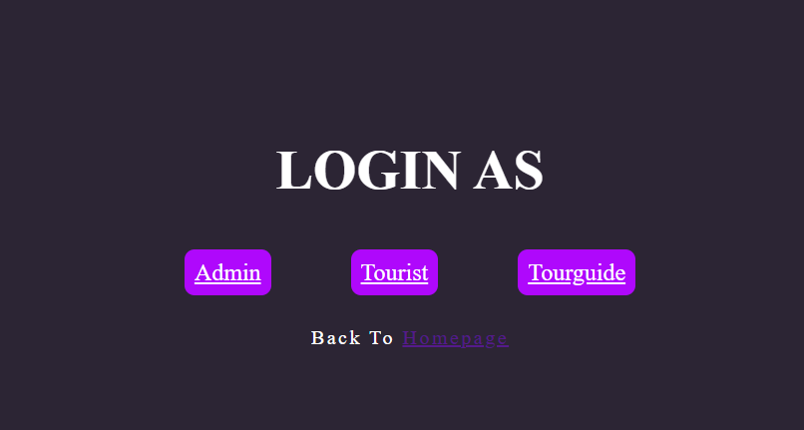
17 | Tidak mengisi email | TC-17: Gagal Register | Username:admin Password:123 Email:NA Phone number:082113219811 Unique Code:MIN | User gagal registrasi dan sistem menampilkan pesan error | User gagal terdaftar di sistem dan sistem menampilan pesan "email harus diisi" | PASSED |  | 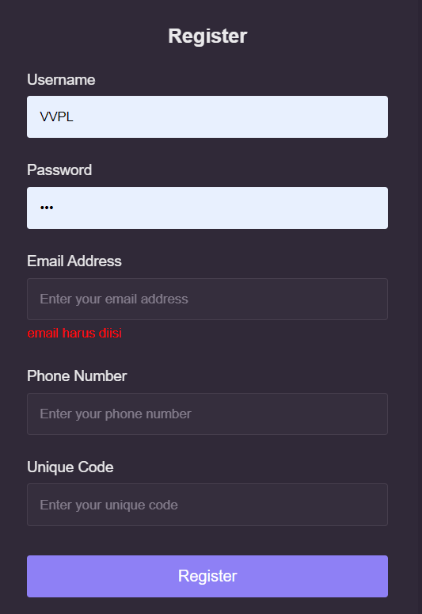
18 | Tidak mengisi username | TC-18: Gagal Register | Username:NA Password:123 Email:tripkuy@gmail.com Phone number:082113219811 Unique Code:MIN | User gagal registrasi dan sistem menampilkan pesan error | User gagal terdaftar di sistem dan sistem menampilan pesan "username harus diisi" | PASSED |  | 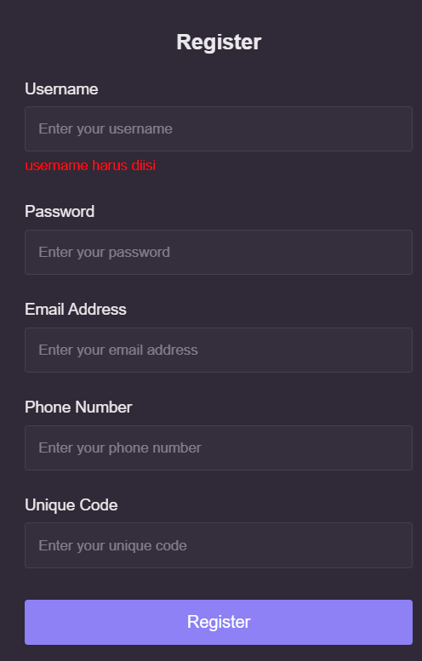
19 | Tidak mengisi password | TC-19: Gagal Register | Username:admin Password:NA Email:tripkuy@gmail.com Phone number:082113219811 Unique Code:MIN | User gagal registrasi dan sistem menampilkan pesan error | User gagal terdaftar di sistem dan sistem menampilan pesan "password harus diisi" | PASSED |  | 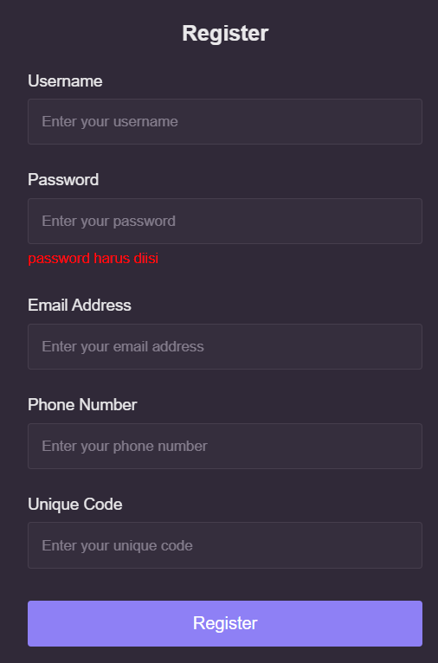
20 | Tidak mengisi phone number | TC-20: Gagal Register | Username:admin Password:NA Email:tripkuy@gmail.com Phone number:082113219811 Unique Code:MIN | User gagal registrasi dan sistem menampilkan pesan error | User gagal terdaftar di sistem dan sistem menampilan pesan "phone number harus diisi" | PASSED |  | 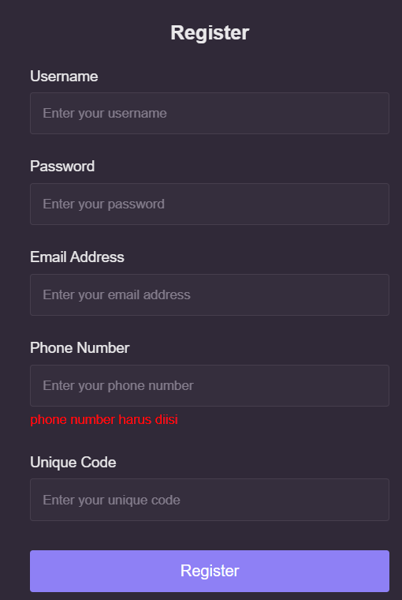
21 | Tidak mengisi Unique Code | TC-21: Gagal Register | Username:admin Password:NA Email:tripkuy@gmail.com Phone number:082113219811 Unique Code:MIN | User gagal registrasi dan sistem menampilkan pesan error | User gagal terdaftar di sistem dan sistem menampilan pesan "unique code harus diisi" | PASSED |  | 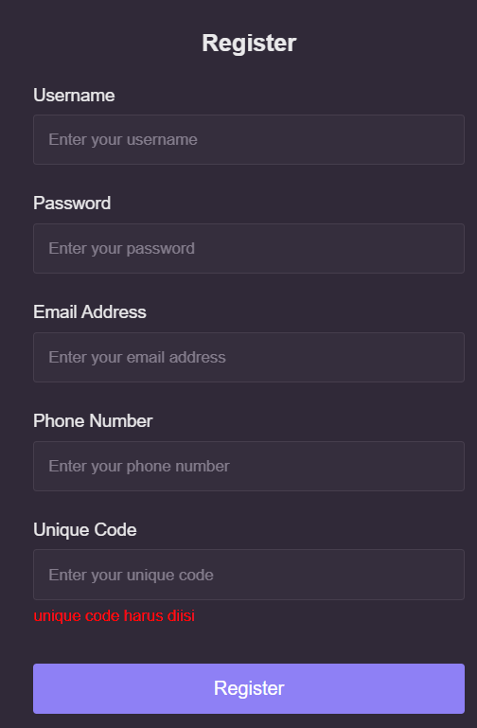
22 | 1. Klik menu login 2. Mengisi data yang diminta 3. Klik button Log in | TC-22: Berhasil Login | Username:admin Password:123 Email:tripkuy@gmail.com Phone number:082113219811 Unique Code:MIN | User berhasil login ke halaman dashboard | User berhasil login ke halaman dashboard | PASSED |  | 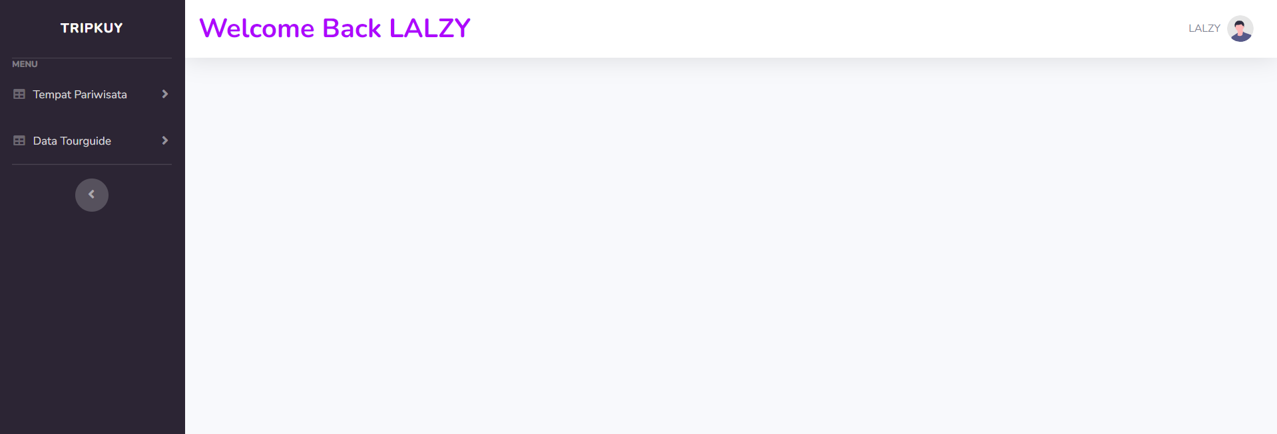
23 | Password yang digunakan salah | TC-23: Gagal Login | Username:admin Password:456 Email:tripkuy@gmail.com Phone number:082113219811 Unique Code:MIN | User gagal login kedalam sistem dan sistem menampilkan pesan error | User gagal login kedalam sistem dan sistem menampilkan pesan "login gagal" | PASSED |  | 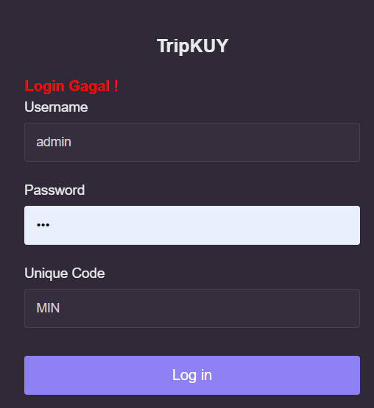
24 | Username yang digunakan salah | TC-24: Gagal Login | Username:test1 Password:123 Email:tripkuy@gmail.com Phone number:082113219811 Unique Code:MIN | User gagal login kedalam sistem dan sistem menampilkan pesan error | User gagal login kedalam sistem dan sistem menampilkan pesan "login gagal" | PASSED |  | 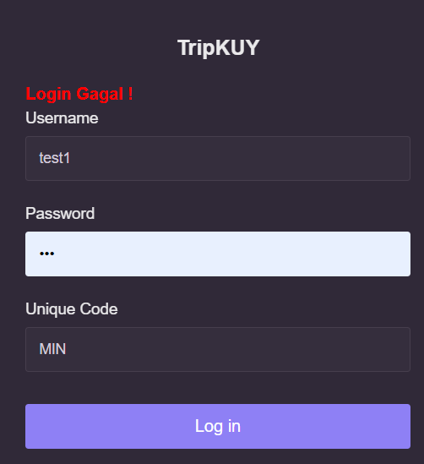
25 | Unique Code yang digunakan salah | TC-25: Gagal Login | Username:admin Password:123 Email:tripkuy@gmail.com Phone number:082113219811 Unique Code:NIM | User gagal login kedalam sistem dan sistem menampilkan pesan error | User gagal login kedalam sistem dan sistem menampilkan pesan "login gagal" | PASSED |  | 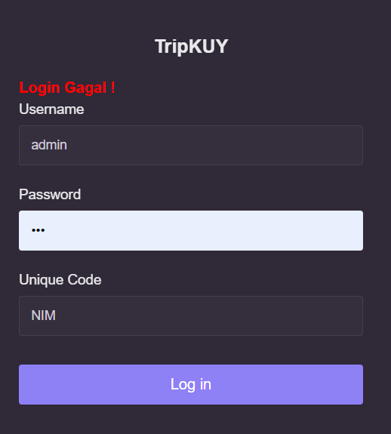
26 | User belum melakukan registrasi pada website tripkuy | TC-26: Gagal Login | Username:test Password:009 Email:user@gmail.com Phone number:082113219821 Unique Code:TEST | User gagal login kedalam sistem dan sistem menampilkan pesan error | User gagal login kedalam sistem dan sistem menampilkan pesan "login gagal" | PASSED |  | 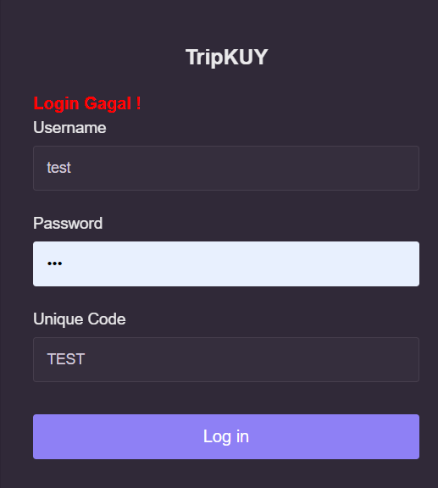
27 | 1. Klik profile picture 2. Pilih logout | TC-27: Berhasil Logout | Username:admin Password:123 Email:tripkuy@gmail.com Phone number:082113219811 Unique Code:MIN | User berhasil logout dan kembali ke halaman utama | User berhasil logout dan kembali ke halaman utama | PASSED |  | 
28 | User memilih button cancel ketika melakukan logout | TC-28: Gagal Logout | Username:admin Password:123 Email:tripkuy@gmail.com Phone number:082113219811 Unique Code:MIN | User gagal logout dan tetap di halaman dashboard | User gagal logout dan tetap di halaman dashboard | PASSED |  | 

